Información (2)
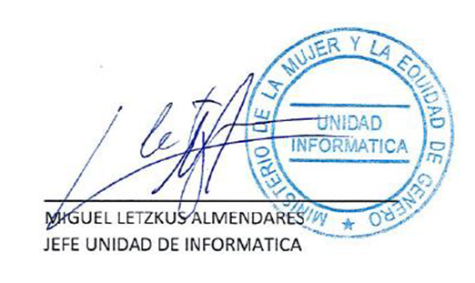


Actualización Controles de Seguridad 2024

Tiene como finalidad mantener un registro de atención a los usuarios de la institución
correspondiente al "Ministerio de la Mujer y Equidad de Género".
Entregando respuesta oportuna en un plazo determinado

El resultado de este objetivo es que se logré determinar el porcentaje de atención entre lo
atendido y lo no atendido dentro del plazo acordado y que este resultado esperado logré estar
entre el 94% y 100% de atenciones.

Se consideran los tiempos de respuesta a las 48 horas de recibida la solicitud de requerimiento
por parte de los/as funcionarios/as. La medición contempla las solicitudes de los/as
funcionarios/as de las Seremis y del Nivel Central de la Subsecretaría.
No se considerarán para el objeto de medición las siguientes solicitudes:

Ciber ataques.
Fallas en equipos externos del Ministerio.
Falla en Datacenter.
Solicitudes que requieran compra de un insumo informático.
Falla en los sistemas informáticos.

Supuesto:

(1) Que el sistema informático para el procedimiento de solicitudes se encuentre operativo.
(2) Que los requerimientos solicitados sean mediante el sistema respectivo.
(3) No contar con el personal para realizar las gestiones.
(4) Casos fortuitos que afecten el proceso de trabajo y que afecten la medición.

 | Cuadro resumen medición por periodos

N° | N° Control | Clausulas | Control | ASIGNACIÓN | 1er Trimestre | 2do Trimestre | 3er Trimestre | 4to Trimestre

